Einleitung
Vertrauensumfrage Template

Sie haben hier ein praxiserprobtes Excel-Template zur systematischen Messung Ihrer Organisationskultur. Von der Datenerfassung über die Auswertung der fünf Schlüsselkennzahlen – Vertrauens-Index, Zusammenarbeit, Psychologische Sicherheit, Lern- & Entwicklungsbeteiligung und Führungskompetenz-Index – bis zur Dashboard-Visualisierung. Dieses Template bildet die Grundlage für ein fundiertes Kulturcontrolling, das Ihnen echte Steuerungsrelevanz verschafft: datenbasierte Kulturentwicklung, transparente Indikatoren und strategische Gesprächsführung mit der Geschäftsleitung auf Augenhöhe.

Doch die Realität zeigt. Während die Bedeutung von Organisationskultur als Erfolgsfaktor zunimmt und die Geschäftsleitung zunehmend belastbare Kulturdaten einfordert, fehlen vielen Organisationen die Instrumente zur systematischen Kulturmessung. Dieses Excel-Template verschafft Ihnen nicht nur die notwendige Datenbasis, sondern auch die Kapazität, aus bloßen Zahlen konkrete Handlungsfelder abzuleiten. In Organisationen ohne dedizierte HR-Abteilung, wo Mitarbeitende aus anderen Bereichen Personalaufgaben übernehmen, liefert das Template die zuverlässigen Kulturdaten und die strukturierte Auswertungsmethodik, die für strategische Entscheidungen zur Kulturentwicklung benötigt werden.

Sie wollen starten, aber Ihnen fehlt Kapazität oder Expertise? Ich unterstütze Sie gerne bei der Entwicklung und Implementierung Ihres automatisierten HR-Controllings oder der Analyse unterschiedlicher HR Themen – pragmatisch, effizient und auf Ihre spezifischen Anforderungen zugeschnitten. Lassen Sie uns in einem unverbindlichen Erstgespräch klären, wie wir Ihr Dashboard oder Ihre Analysen zeitnah umsetzen können.
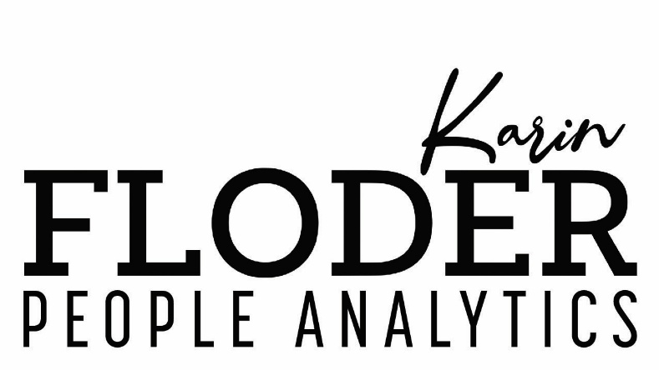

Karin Floder, MSc
Floder People Analytics e.U.
Transforming Numbers Into your Distinct Advantage
Handy: +43 699 81 60 80 55
E-Mail: kf@floder.at
Website: floder.at

Dashboard
Organisationskultur
Vertrauensumfrage Dashboard
Übersicht der Kennzahlen und Indizes

Hauptkennzahlen
Kennzahl | Prozent (%) | Bewertung
Vertrauens-Index | 75.0% | Sehr gut
Zusammenarbeit | 80.0% | Sehr gut
Psychologische Sicherheit | 80.0% | Sehr gut
Lern- & Entwicklungsbeteiligung | 12.5% | Kritisch
Führungskompetenz-Index | 60.0% | Befriedigend

Vertrauens-Index
Vertrauens-Index - Detailanalyse
Dimension | Prozent (%)
Transparenz | 70.0% | Gut
Fairness | 80.0% | Sehr gut
Entwicklung | 70.0% | Gut

Zusammenarbeit - Detailanalyse
Dimension | Prozent (%)
Zusammenarbeit | 80.0% | Sehr gut

Psychologische Sicherheit
Psychologische Sicherheit - Detailanalyse
Dimension | Prozent (%)
Offene Meinungsäußerung | 80.0% | Sehr gut
Umgang mit Fehlern | 70.0% | Gut

Lern- & Entwicklungsbeteiligung - Detailanalyse
Dimension | Prozent (%)
Anzahl MA in Training | 50.0% | Befriedigend
Feedback-Implementierung | 0.0% | Kritisch

Führungskompetenz
Führungskompetenz-Index - Detailanalyse
Dimension | Wert
Kommunikationsfähigkeit | 50.0% | Befriedigend
MA-Entwicklung & Förderung | 70.0% | Gut
Entscheidungskompetenz | 80.0% | Sehr gut

